Datos personales
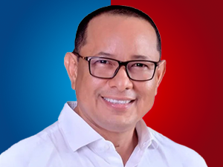

Nombres: | Ronal Eduardo
Apellidos: | González Valero
Facebook: | https://www.facebook.com/ronalgonzalezvalero/
Twitter: | @valero_ronal
Descripción:

